Planning
 | Début | Durée (jours)
Travail préparatoire | 1/6/19 | 0.5
Centrer et reduire matrice Users*Items | 1/7/19 | 1.5
Centrer matrice notes | 1/8/19 | 1.25
Utiliser metrique cos | 1/8/19 | 3.5
Matrices Users*Users Items*Items | 1/14/19 | 2
Filtrage Collaboratif grande dimension | 1/8/19 | 2.5
Variables lentes | 1/11/19 | 1
Variables rapides | 1/11/19 | 1
Logit | 1/14/19 | 1
KMeans | 1/15/19 | 1
KNN | 1/16/19 | 1
Qualite prediction notes | 1/14/19 | 4
Performance prediction temps de calcul | 1/14/19 | 4
Management | 1/7/19 | 12
Qualité | 1/7/19 | 12
Rapport | 1/7/19 | 12
Taches principales | Sous Taches | Début | Fin | Durée (jours) | Durée (jours h)

Travail préparatoire | Travail préparatoire | 1/6/19 | 1/7/19 | 0.5 | 6
Debiaisage notes | Centrer et reduire matrice Users*Items | 1/7/19 | 1/8/19 | 1.5 | 6
 | Centrer matrice notes | 1/8/19 | 1/9/19 | 1.25 | 5
Filtrage Collaboratif | Utiliser metrique cos | 1/8/19 | 1/12/19 | 3.5 | 14
Tavail préparatoire
Etapes du Projet
Tâches quotidiennes
 | Matrices Users*Users Items*Items | 1/14/19 | 1/16/19 | 2 | 16
Optimisation | Filtrage Collaboratif grande dimension | 1/8/19 | 1/11/19 | 2.5 | 10
 | Variables lentes | 1/11/19 | 1/12/19 | 1 | 5
 | Variables rapides | 1/11/19 | 1/12/19 | 1 | 5
Predire notes | Logit | 1/14/19 | 1/15/19 | 1 | 6
 | KMeans | 1/15/19 | 1/16/19 | 1 | 6
 | KNN | 1/16/19 | 1/17/19 | 1 | 6
Evaluation | Qualite prediction notes | 1/14/19 | 1/18/19 | 4 | 6
 | Performance prediction temps de calcul | 1/14/19 | 1/18/19 | 4 | 6
Management | Management | 1/7/19 | 1/20/19 | 12 | 3
Qualité | Qualité | 1/7/19 | 1/20/19 | 12 | 4.5
Rapport | Rapport | 1/7/19 | 1/20/19 | 12 | 20

 |  |  |  | Ou, Cliquez ici pour créer votre chronologie dans Smartsheet
 |  |  |  |  |  | Créez un diagramme de Gantt dans Smartsheet

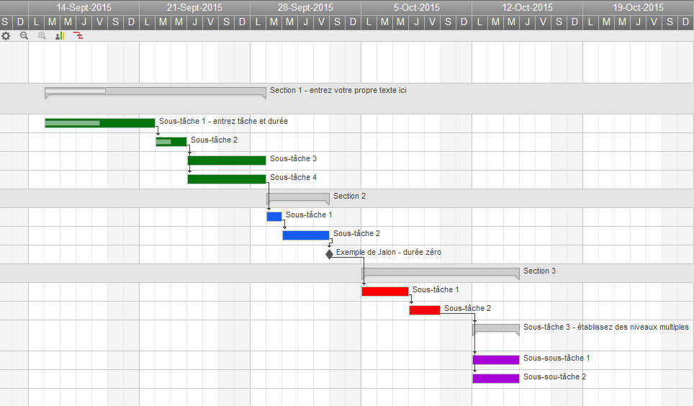
 |  | ` |  |  |  |  | Track Your Project with This Interactive Gantt Chart

 |  |  |  |  |  |  | ✓ Instant Sign Up

 |  |  |  |  |  |  | ✓ No Credit Card Required
 |  |  |  |  |  |  | ✓ Nothing to Install

Taches effectuees
 | Début | Durée (jours)
Travail préparatoire (0,5 jour) | 1/6/19 | 0.5
Installation logiciels (0,5 jour) | 1/7/19 | 0.5
Centrer et reduire matrice Users*Items (0,5 jour) | 1/7/19 | 0.5
Utiliser metrique cos (0,5 jour) | 1/7/19 | 0.5
Matrices Users*Users Items*Items (2 jours) | 1/8/19 | 2
Filtrage Collaboratif grande dimension (5 jours) | 1/10/19 | 7
Variables lentes (1 jour) | 1/8/19 | 1
Variables rapides (1 jour) | 1/8/19 | 1
Kmeans (2 jours) | 1/10/19 | 2
KNN (2 jours) | 1/10/19 | 2
CAH (0,5 jour) | 1/14/19 | 1
Visualisations (1 jour) | 1/14/19 | 1
Qualite prediction notes (1 jour) | 1/15/19 | 1
Performance prediction temps de calcul (4 jours) | 1/14/19 | 4
Management (10 jours) | 1/7/19 | 12
Qualité (10 jours) | 1/7/19 | 12
Rapport (8 jours) | 1/9/19 | 10
Taches principales | Sous Taches | Début | Fin | Durée (jours) | Durée (jours h) | pers

Travail préparatoire | Travail préparatoire (0,5 jour) | 1/6/19 | 1/7/19 | 0.5 | 6 | 12
 | Installation logiciels (0,5 jour) | 1/7/19 | 1/7/19 | 0.5 | 6 | 12
Debiaisage notes | Centrer et reduire matrice Users*Items (0,5 jour) | 1/7/19 | 1/8/19 | 0.5 | 2 | 4
Tavail préparatoire
Etapes du Projet
Tâches quotidiennes
Filtrage Collaboratif | Utiliser metrique cos (0,5 jour) | 1/7/19 | 1/8/19 | 0.5 | 1.5 | 3
 | Matrices Users*Users Items*Items (2 jours) | 1/8/19 | 1/10/19 | 2 | 6 | 3
Optimisation | Filtrage Collaboratif grande dimension (5 jours) | 1/10/19 | 1/17/19 | 7 | 14 | 2
 | Variables lentes (1 jour) | 1/8/19 | 1/9/19 | 1 | 5 | 5
 | Variables rapides (1 jour) | 1/8/19 | 1/9/19 | 1 | 5 | 5
Predire notes | Kmeans (2 jours) | 1/10/19 | 1/12/19 | 2 | 12 | 6
 | KNN (2 jours) | 1/10/19 | 1/12/19 | 2 | 6 | 3
 | CAH (0,5 jour) | 1/14/19 | 1/15/19 | 1 | 4 | 4
 | Visualisations (1 jour) | 1/14/19 | 1/15/19 | 1 | 10 | 10
Evaluation | Qualite prediction notes (1 jour) | 1/15/19 | 1/16/19 | 1 | 6 | 6
 | Performance prediction temps de calcul (4 jours) | 1/14/19 | 1/18/19 | 4 | 6 | 1.5
Management | Management (10 jours) | 1/7/19 | 1/20/19 | 12 | 1.5 | 0.125
Qualité | Qualité (10 jours) | 1/7/19 | 1/20/19 | 12 | 1.5 | 0.125
Rapport | Rapport (8 jours) | 1/9/19 | 1/20/19 | 10 | 20 | 2
 |  |  |  |  | 112.5

 |  |  |  | Ou, Cliquez ici pour créer votre chronologie dans Smartsheet
 |  |  |  |  |  | Créez un diagramme de Gantt dans Smartsheet

 |  | ` |  |  |  |  | Track Your Project with This Interactive Gantt Chart

 |  |  |  |  |  |  | ✓ Instant Sign Up

 |  |  |  |  |  |  | ✓ No Credit Card Required
 |  |  |  |  |  |  | ✓ Nothing to Install

